Sheet1
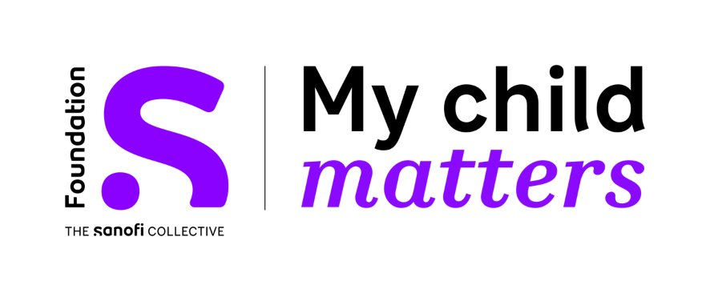

Premios a Proyectos de Enfermería - MODELO DE PRESUPUESTO
Título del Proyecto | Por favor, escríbalo aquí
PAIS | Por favor, escríbalo aquí

 | Presupuesto Total |  | Financiancón de la Fundación S My Child Matters (máx. 15 000 EUR) | Otras fuentes de financiación (por ejemplo, otras ONG, fundaciones, hospitales, etc.) | Reporte intermedio (para junio de 2024) | Reporte final (para junio de 2026)
Meta inteligente 1: Por favor, escríbala aquí | moneda local** | Euros* | Euros* | Euros* | Euros* | Euros*
acción 1 >
acción 2 >
acción 3 >
acción 4 >
Meta inteligente 2: Por favor, escríbala aquí | moneda local | Euros* | Euros* | Euros* | Euros* | Euros*
acción 1 >
acción 2 >
acción 3 >
acción 4 >
Meta inteligente 3: Por favor, escríbala aquí | moneda local | Euros* | Euros* | Euros* | Euros* | Euros*
acción 1 >
acción 2 >
acción 3 >
acción 4 >
Meta inteligente 4: Por favor, escríbala aquí | moneda local | Euros* | Euros* | Euros* | Euros* | Euros*
acción 1 >
acción 2 >
acción 3 >
acción 4 >
Total | 0 | € 0.00 | 0 | 0 | 0 | 0

* utilice el siguiente enlace para la conversión de moneda local a euros
OANDA Currency Converter -Convertidor de moneda

** moneda local | Por favor, escríbalo aquí
Tasa de conversión utilizada: | Por favor, escríbalo aquí

¿Necesita ayuda o tiene preguntas sobre cómo llenar esta plantilla de presupuesto?
Contáctenos en
info@siop-online.org

